Sonuçlar
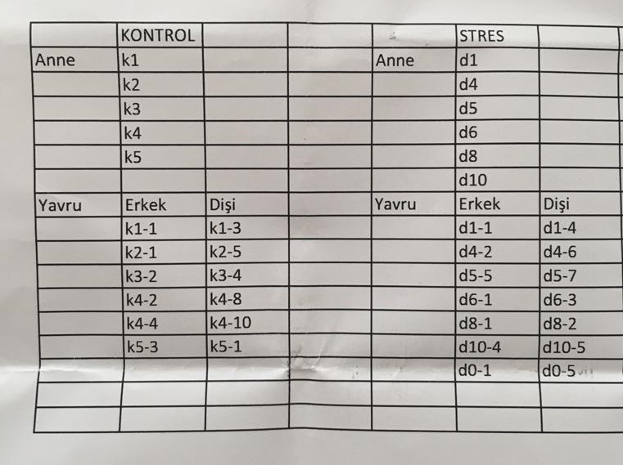
AKTİN |  |  |  | NR3C1
 |  | Description |  |  |  | Description

Track 1 |  |  |  | Track 1
Number | Mol. weight | Height | % Raw vol. | Number | Mol. weight | Height | % Raw vol.
1 | 0 | 4591.7226562 | 100 | 1 | 0 | 1188.5914307 | 100
Track 2 |  |  |  | Track 2
Number | Mol. weight | Height | % Raw vol. | Number | Mol. weight | Height | % Raw vol.
1 | 0 | 4265.6655273 | 100 | 1 | 0 | 643.76190186 | 100
Track 3 |  |  |  | Track 3
Number | Mol. weight | Height | % Raw vol. | Number | Mol. weight | Height | % Raw vol.
1 | 0 | 4732.1938477 | 100 | 1 | 0 | 243.75596619 | 100
Track 4 |  |  |  | Track 4
Number | Mol. weight | Height | % Raw vol. | Number | Mol. weight | Height | % Raw vol.
1 | 0 | 4612.1289062 | 100 | 1 | 0 | 250.89942932 | 100
Track 5 |  |  |  | Track 5
Number | Mol. weight | Height | % Raw vol. | Number | Mol. weight | Height | % Raw vol.
1 | 0 | 5122.0771484 | 100 | 1 | 0 | 422.03097534 | 100
Track 6 |  |  |  | Track 6
Number | Mol. weight | Height | % Raw vol. | Number | Mol. weight | Height | % Raw vol. | Not: Her bir grup kendi içinde homojen karıştırılıp tek bir örnek olarak ölçülmüştür.
1 | 0 | 4068.0183105 | 100 | 1 | 0 | 170.01818848 | 100

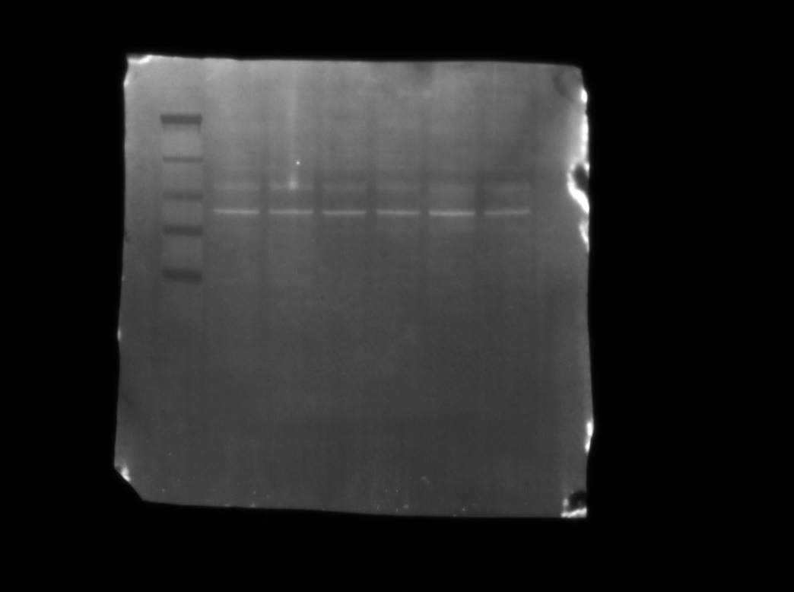
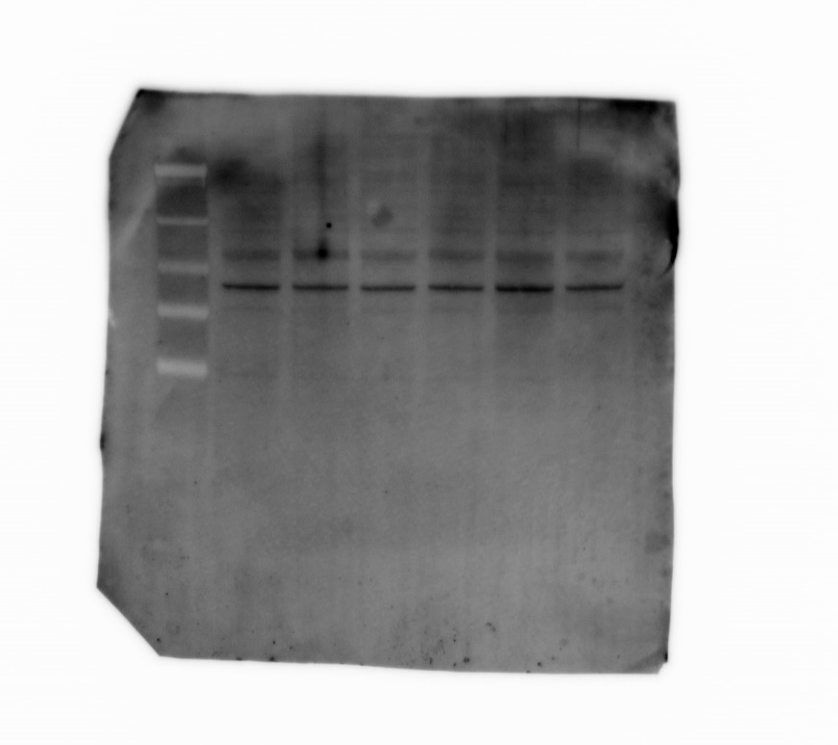
 |  | Aktin |  |  |  | Aktin

 |  |  | nr3c1 |  |  |  |  | nr3c1
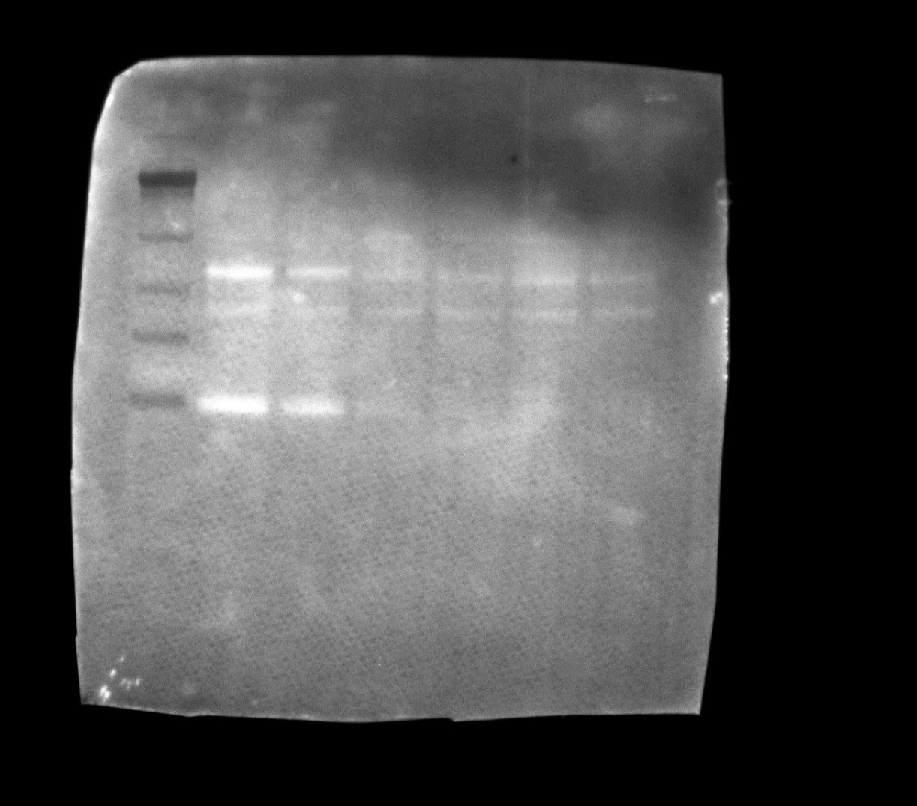
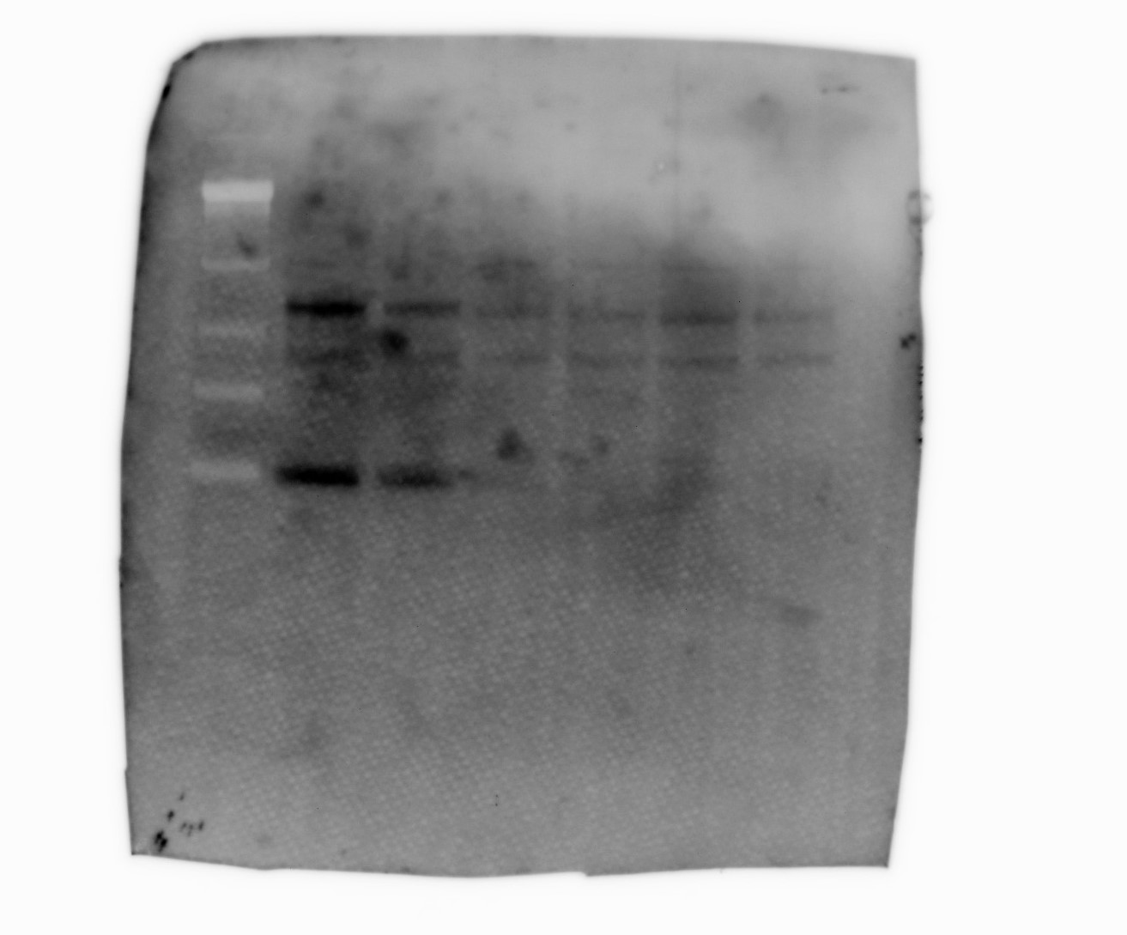

 | Anti-GR/NR3C1/Glucocorticoid Receptor Antibody (G-5): sc-393232

 | Anti-β-Actin Antibody (C4): sc-47778

